INFO.
 |  |  |  |  | INFO. HOJAS DE CONTROL TALLER |  |  | 2021-22

 | Este archivo Excel para el control del taller es una herramienta que se ofrece para facilitaros el trabajo de control y gestión. No es obligatorio utilizarlo, está diseñado para que tengáis una plantilla que os facilite el control.

 | Estas instrucciones os ayudarán a manejar estas Hojas de Control del taller que estáis realizando. Parte de esta información será muy básica para muchos de vosotros, pero está diseñada para personas que no tengan ningún conocimiento de Excel.

INDICE

 |  |  |  |  |  | 1.- | CONCEPTOS DE EXCEL

 |  |  |  |  |  | 2.- | INFORMACIÓN PARA TRABAJAR CON LA HOJA "CONTROL Fact."

 |  |  |  |  |  | 3.- | INFORMACIÓN PARA TRABAJAR CON LA HOJA "LISTADO Fact."

 |  |  |  |  |  | 4.- | UTILIDAD DE LA HOJA "LISTADO Fact." PARA LA JUSTIFICACIÓN DE FACTURAS

 |  |  |  |  |  | 5.- | INFORMACIÓN PARA TRABAJAR CON LA HOJA "HOJAS DE INVITACIONES"

 |  |  |  |  |  | 6.- | INFORMACIÓN PARA TRABAJAR CON LA HOJA "INFORME Y SUGERENCIAS"

 | 1.- |  | CONCEPTOS DE EXCEL

 |  |  | A.- |  | EXCEL, CONCEPTOS DE LIBRO / HOJAS

 | El archivo de Excel se define como Libro de Excel y está compuesto de varias Hojas que podéis ir seleccionando en las pestañas que aparecen en la parte inferior. Podéis "pinchar" en ellas para cambiar de una a otra.

 |  |  | B.- |  | EXCEL, CONCEPTO DE CELDAS

 | En Excel, cada uno de los rectángulos que podéis observar o seleccionar de forma individualizada se denomina Celda, y es un espacio que contiene una información o una fórmula matemática.

 |  |  | C.- |  | INFORMACIÓN DENTRO DE LA HOJA DE EXCEL… COMENTARIOS

 | En algunas celdas podéis ver un triángulo rojo en la esquina superior derecha. Si se posiciona el cursor sobre la celda se desplegará un recuadro con indicaciones para poder rellenar adecuadamente esa celda o aclaraciones sobre la información que muestra.

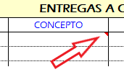
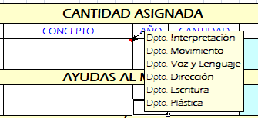

 |  |  | D.- |  | INTRODUCCIÓN DE CANTIDADES MONETARIAS EN EXCEL. ¡¡¡ IMPORTANTE !!!

 | No es necesario introducir los puntos para la separación de los millares, se generan automáticamente. Si se introduce 3000,45 quedará anotado como 3.000,45.

 | En Excel los decimales de las cantidades monetarias se separan con una coma y NO con un punto. Si se introduce una cantidad separada por un punto no se reconocerá como cantidad monetaria y no se sumará como tal.

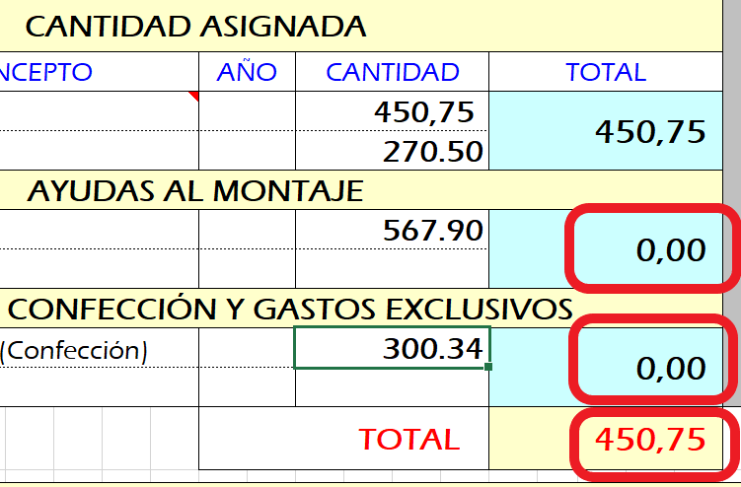
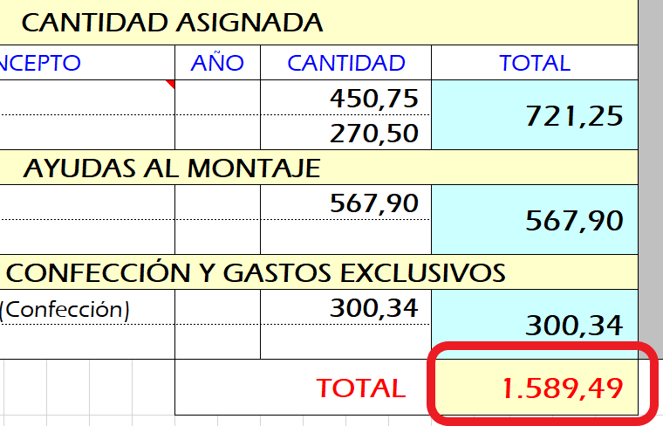

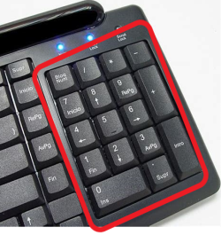
 | El único caso en el que Excel reconoce el punto como separador de decimales monetarios es cuando se introduce la cantidad desde un teclado numérico.

 | 2.- |  | INFORMACIÓN PARA TRABAJAR CON LA HOJA "CONTROL Fact."

 | Esta hoja de Excel sirve para tener el control de la situación de vuestro Taller. La información está agrupada en varios bloques:

 |  | A |  | ENCABEZADO. Datos del Taller
 | Aquí están todos los datos del taller y sus responsables.

 |  | B |  | CANTIDAD ASIGNADA
 | Es el lugar para indicar todos los Presupuestos que han sido asignados al taller.

 |  | C |  | ENTREGAS A CUENTA
 | Es el lugar para anotar todos los Anticipos y Devoluciones que se han realizado.

 |  | D |  | GASTOS JUSTIFICADOS: FACTURAS

 | En las celdas amarillas se anota la suma de cada una de las Justificaciones de Facturas que realicéis en Administración. Se anotan 3 conceptos por cada justificación:

 |  |  | a |  | Fecha en la que se realiza la justificación en formato Día-Mes-Año (12-3-21)… y aparecerá como 12-mar.-2021

 |  |  | b |  | Suma de la justificación (la suma de todas las facturas que entregáis).

 |  |  | c |  | Ejercicio en el que se realiza la justificación. El año escolar corresponde a 2 ejercícios fiscales, por lo que los talleres que comienzan su actividad antes del fin de año y terminan en el siguiente tendrán que cerrar la facturación en los primeros 10 días desde el regreso a las clases y solicitar nuevo Anticipo.

 |  | E |  | GASTOS PAGADOS POR LA R.E.S.A.D.

 | Aquí se anotan las facturas de los elementos que se encargan desde Producción o aquellos que se solicita sean pagados mediante transferencia bancaria desde Administrración.

 | Solo es necesario rellenar estos datos en esta hoja y automáticamente se rellenarán en la siguiente LISTADO Fact..

 |  | F |  | FACTURAS DE CONFECCIÓN Y OTROS GASTOS EXCLUSIVOS

 | Aquí se anotan las facturas de los elementos confeccionados o los aplicables a gastos exclusivos aprobados que no pueden utilizarse en otros conceptos.

 | Solo es necesario rellenar estos datos en esta hoja y automáticamente se rellenarán en la siguiente LISTADO Fact..

 |  | G |  | RESUMEN
 | Aquí se encuentra un resumen de situación de todos los conceptos del taller.

 | 3.- |  | INFORMACIÓN PARA TRABAJAR CON LA HOJA "LISTADO Fact."

 | Esta hoja de Excel os sirve para tener el control de todas las facturas individualizadas agrupadas por bloques de justificación de vuestro Taller. La información está agrupada en varios bloques:

 |  | A |  | ENCABEZADO. Datos del Taller
 | Se rellena AUTOMÁTICAMENTE con la información introducida en la hoja CONTROL Fact.

 |  | B |  | GASTOS PAGADOS POR LA R.E.S.A.D.
 | Se rellena AUTOMÁTICAMENTE con la información introducida en la hoja CONTROL Fact.

 |  | C |  | FACTURAS DE CONFECCIÓN Y OTROS GASTOS EXCLUSIVOS
 | Se rellena AUTOMÁTICAMENTE con la información introducida en la hoja CONTROL Fact.

 |  | D |  | GASTOS JUSTIFICADOS: FACTURAS

 | Aquí se anotan cada una de las facturas que aportamos en cada una de las Justificaciones de Facturas que vamos realizando. Se anotan 5 conceptos por justificación:

 |  |  | a |  | Fecha de la factura en formato Día-Mes-Año (12-3-21)… y aparecerá como 12-mar.-2021

 |  |  | b |  | Proveedor: Vendedor (en mayúsculas) Ej: TEJIDOS EL CENTRO / ZARA / FERRETERÍA LAVAPIÉS…

 |  |  | c |  | Material: Elementos comprados (en minúsculas). Sobre todo los susceptibles de devolución a la RESAD.

 |  |  | d |  | Precio: El Total de la factura

 |  |  | e |  | Ejercicio: Año al que pertenecen las facturas. No se puede realizar un bloque de justificación con facturas mezcladas de dos años distintos. Ej. En enero del 2021 hay que terminar de justificar las facturas emitidas hasta diciembre de 2020 y posteriormente no se admitirán facturas emitidas en 2020.

 |  |  | AUMENTAR EL NÚMERO DE FILAS EN UN BLOQUE DE JUSTIFICACIÓN

 | Se ha dejado el "CONTROL Nº 1" de Justificación de facturas con 40 filas (para introducir 40 facturas) para los casos en los que se justifica el Taller en una única justificación, y el resto tienen 14 filas.

 | Pero si se necesitase introducir más filas para una justificación, el procedimiento es sencillo y lo detallamos a continuación:

 |  |  | 1. |  | Seleccionar las filas que se quieran copiar

 |  |  |  |  | Seleccionar con el cursor, en el lateral izquierdo (en la zona de los números que indican el número de fila) clicando el botón izquierdo del ratón, un rango de filas (tantas como filas se quieran introducir). Las filas seleccionadas se ensombrecerán.

 |  |  | 2. |  | Copiar las filas seleccionadas

 |  |  |  |  | (CTRL + C) o pulsar botón izquierdo del ratón y "pinchar" en copiar en el desplegable.

 |  |  | 3. |  | Insertar las filas copiadas por debajo de la última fila numerada

 |  |  |  |  | Seleccionar con el cursor, en el lateral izquierdo (en la zona de los números que indican el número de fila) clicando el botón izquierdo del ratón, la última fila del Control (que es más fina, después del nº14). Luego clicar el botón derecho.

 |  |  |  |  | Aparecerá un desplegable en el que tenéis que clicar la opción "Insertar filas copiadas"

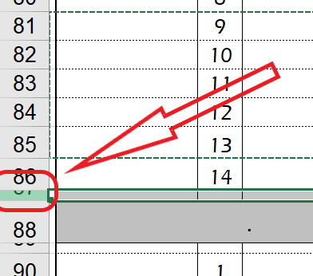
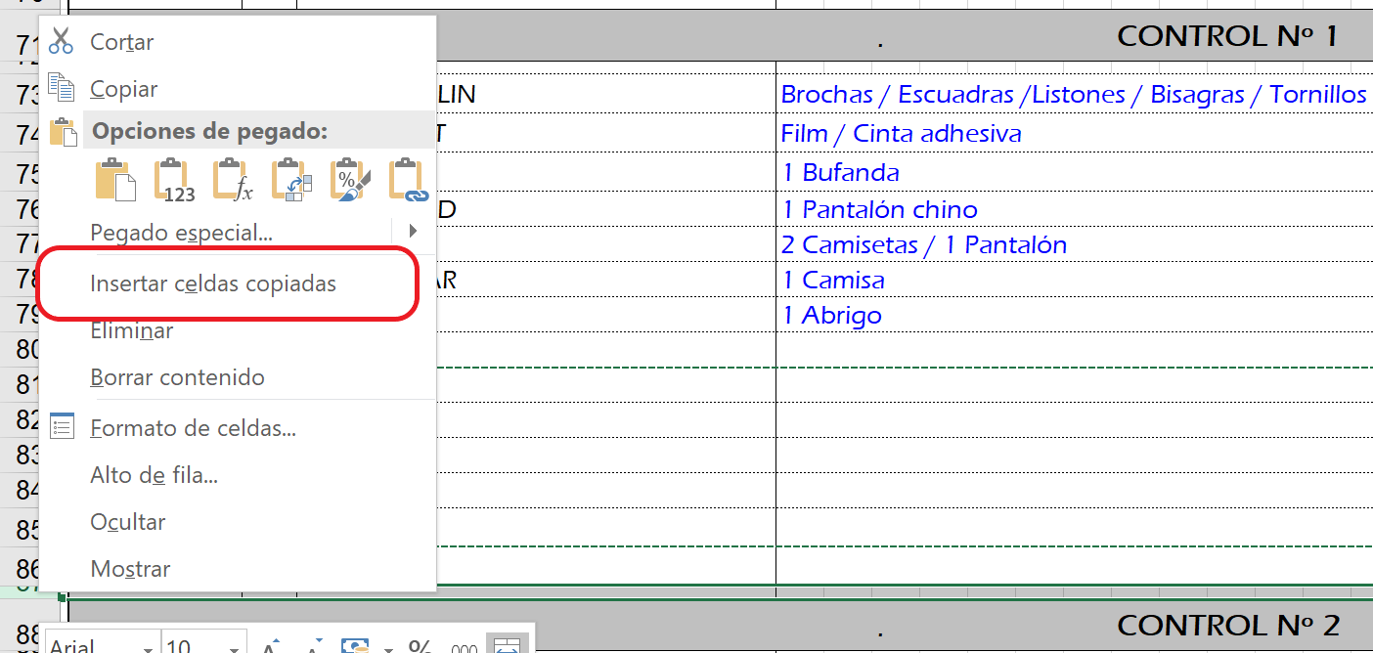

 |  |  | 4. |  | Se insertarán las filas por encima de la fila que se ha seleccionado y se numerarán automáticamente.

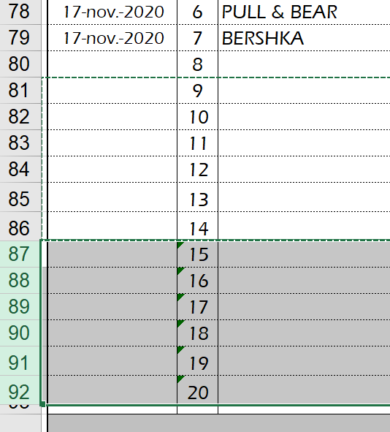

 |  |  | 5. |  | ESTE PROCESO SE PUEDE REPETIR TANTAS VECES COMO SEA NECESARIO

 | 4.- |  | UTILIDAD DE LA HOJA "LISTADO Fact." PARA LA JUSTIFICACIÓN DE FACTURAS

 | Para rellenar la hoja Excel de JUSTIFICACIÓN DE FACTURAS que tenéis que enviar junto con las facturas escaneadas a produccion@resad.es, se puede aprovechar la información introducida en la hoja LISTADO Fact.

 | Para ello, seleccionáis las facturas introducidas en el control de facturas que tenís que justificar de la siguiente manera:

 |  |  | 1. |  | Posicionar el cursor sobre la celda FECHA de la primera factura, presionar el botón izquierdo y mantenerlo presionado.

 |  |  | 2. |  | Desplazar el cursor hasta la celda PRECIO de la última factura y soltar el botón izquierdo (la selección realizada quedará en sombra).

 |  |  | 3. |  | Copiar la selección, con CTRL+C o presionando el botón derecho y eligiendo la opción Copiar en el desplegable.

 |  |  | 4. |  | Abrir el archivo JUSTIFICACIÓN Fact. Taller y posicionar el cursor sobre la celda FECHA de la primera factura y pegar la selección con CTRL+V o presionando el botón derecho y eligiendo la opción Pegar en el desplegable..

 |  |  | 5. |  | En función de la forma en la que se realice el pegado puede salir el siguiente mensaje… en cuyo caso presionar la opción SÍ.

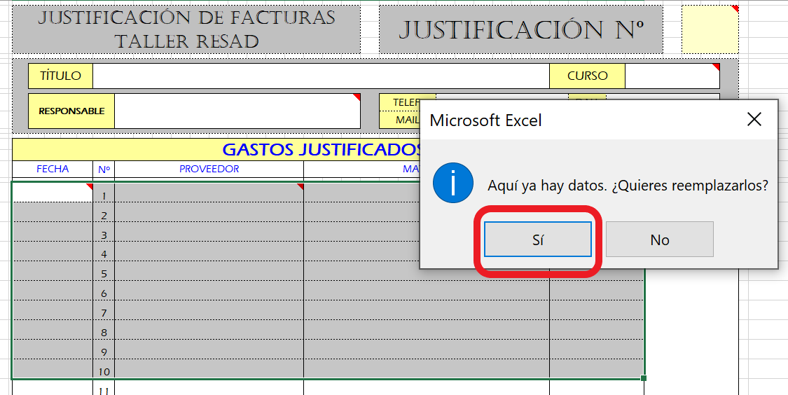

 | 5.- |  | INFORMACIÓN PARA TRABAJAR CON LA HOJA "HOJAS DE INVITACIONES"

 | Esta hoja de Excel sirve para poder gestionar vuestros listados de invitados a las funciones del Taller.

 | ¡¡¡ IMPORTANTE !!! Antes de indicar el aforo de una función, este tiene que haber sido aprobado por Producción.

 | Para modificar el aforo en el listado (celdas blancas o grises), se copia (CTRL+C) la celda de límite de aforo (que ocupa 3 filas de reserva) y se pega (CTRL+V) por detrás del límite de aforo que se quiera establecer. ¡¡¡ IMPORTANTE !!! Hay que seleccionar 3 filas completas antes de pegar para que se realice de forma correcta.

 | Con la modificación de las filas en blanco o en gris, se seguirá el mismo proceso.

 | 6.- |  | INFORMACIÓN PARA TRABAJAR CON LA HOJA "INFORME Y SUGERENCIAS"

 | Esta hoja de Excel sirve, en el caso de que queráis hacerlo, para poder valorar vuestra experiencia en los teatros, comunicar cualquier tipo de problema que haya surgido o aportar sugerencias.

